simpleks
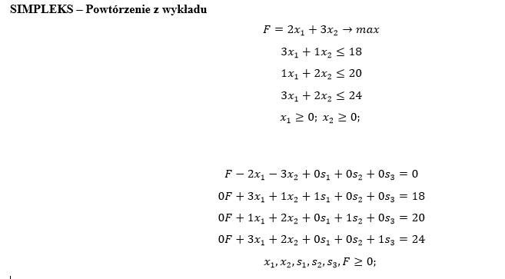
Wartość funkcji celu można zwiększyć jeżeli w wierszu zerowym są elementy ujemne.
Należy zwiększyć wartość tej zmiennej, dla której wartość bezwzględna jest największa.

Iteracja | Wiersz | F | x1 | x2 | s1 | s2 | s3 | Stała | Komentarz | Przekształcenia
0 | 1 | 1 | -2 | -3 | 0 | 0 | 0 | 0 |  | w1+3/2w3 | F-2x1-3x2=0
 | 2 | 0 | 3 | 1 | 1 | 0 | 0 | 18 | 18/1=18 | w2-w3/2 | F=2x1+3x2 | Zwiększając x2 zwiększymy wartość F
 | 3 | 0 | 1 | 2 | 0 | 1 | 0 | 20 | 20/2=10 MIN | w3/2 |  | (lub x1, ale przy x2 stoi większy parametr)
 | 4 | 0 | 3 | 2 | 0 | 0 | 1 | 24 | 24/2=12 | w4-w3
1 | 1 | 1 | -0.5 | 0 | 0 | 1.5 | 0 | 30 |  | w1+w4/4 | F-0,5x1+1,5s2=30
 | 2 | 0 | 2.5 | 0 | 1 | -0.5 | 0 | 8 | 8/2,5=3,2 | w2-w4*2,5/2 | F=30+0,5x1-1,5s2 | Zwiększając x1 zwiększymy wartość F
 | 3 | 0 | 0.5 | 1 | 0 | 0.5 | 0 | 10 | 10/0,5=20 | w3-1/4w4
 | 4 | 0 | 2 | 0 | 0 | -1 | 1 | 4 | 4/2=2 MIN | w4/2
2 | 1 | 1 | 0 | 0 | 0 | 1.25 | 0.25 | 31 |  | W wierszu 1 są już dodatnie i zerowe współczynniki | F+1,25s2+0,25s1=31
 | 2 | 0 | 0 | 0 | 1 | 0.75 | -1.25 | 3 |  | nie możemy poprawić wartości funkcji celu | F=31-1,25s2-0,25s3 | Funkcji celu nie możemy zwiększyć zwiększając wartości s2 i s3
 | 3 | 0 | 0 | 1 | 0 | 0.75 | -0.25 | 9
 | 4 | 0 | 1 | 0 | 0 | -0.5 | 0.5 | 2

 |  | F=31 | x1=2 | x2=9 | s1=3 | s2=0 | s3=0
 |  |  |  |  | y1=0 | y2=1,25 | y3=0,25

